使い方
☆使い方☆

 | ●当該計算シートは Microsoft Excel で作成しています。
 | Excel2003以前のバージョンでは正常に計算されない恐れがありますので、Excel2007以降でご使用ください。 |  |  | ●材料がプルダウンの中にない場合は、「材料」シートの124～133
 |  |  |  | 行目の分類「新規追加材料」に「材料」と「熱伝導率」を追加して
 | ●ＲＣ部位の計算にも対応しています。 |  |  | ください。

 | ●入力項目については、以下をご参照ください。
 |  | セルの色
 |  | 水色 | 入力するか、あるいはプルダウンから選択してください。

 |  | 白色 | セルの保護がかかっているため、入力することはできません。

 |  | 灰色 | 入力する必要はありません。（保護はかかっていないセルもあります。）

部位と工法の種類の組合せが一致していない場合は、部位と工法の組合せチェックでメッセージが出力されます。正しい組合せは「断熱部、熱橋部の面積比率ａ（木造軸組構法）」シートをご参照ください。
 | ●計算は「熱貫流率U計算」シートに入力を行います。１０パターンの計算ができます。
 | 注：行挿入などはできません。

memo には、本ファイルの計算内容のメモなど、ご自由にお使いください。
 | 【入力例】

部位に応じて、選択できるプルダウンの内容が変わります。

部位と工法の種類を選択すると、自動で面積比率が入力されます。
面積比率が0.00の場合は、セルの色がグレーになりますので、○、×を入力する必要はありません。

厚さの単位はmmです。

計算に使用する材料に○、計算に使用しない材料に×を入力してください。

分類を選択した後に、材料を選択してください。
断熱部(一般部)、断熱部＋熱橋部、熱橋部の○を選択した厚さの合計を出力します。断面の厚さが一致しない場合は、断面の厚さチェックでメッセージが出力されますのでご確認ください。

断熱部＋熱橋部の考え方
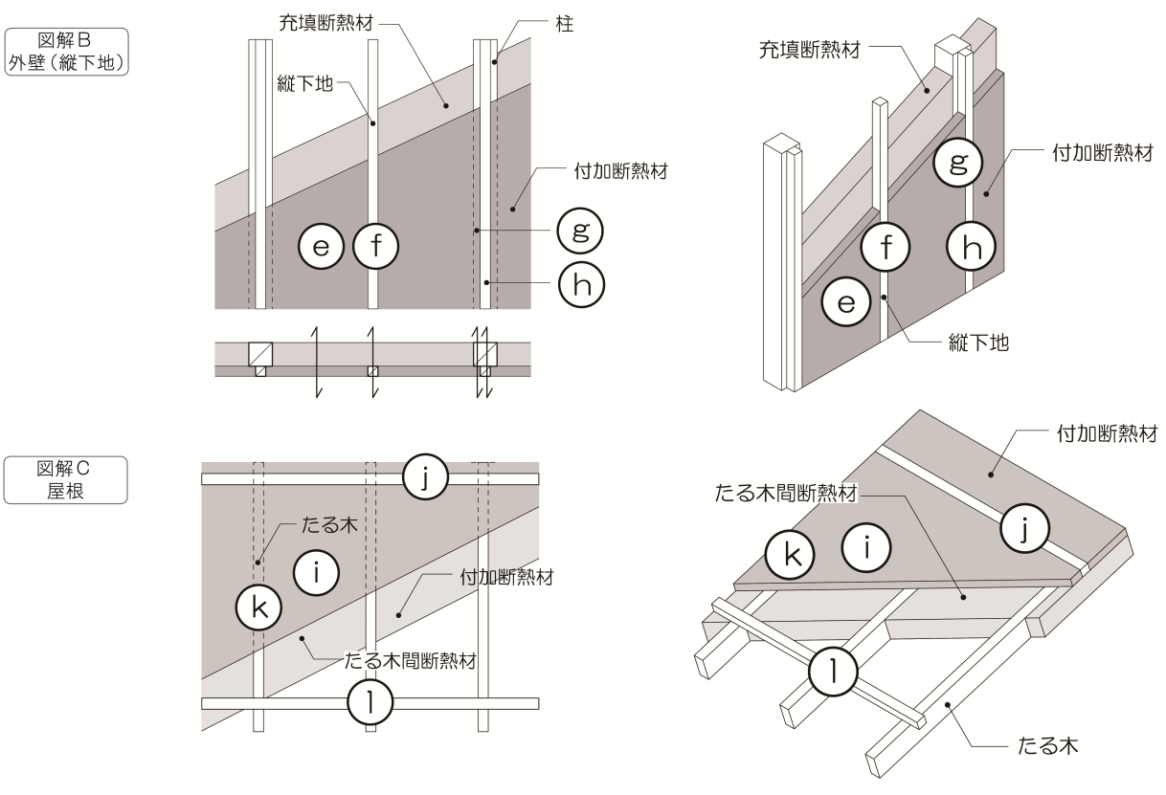
☆断熱部、熱橋部の面積比率ａ（木造軸組構法）☆
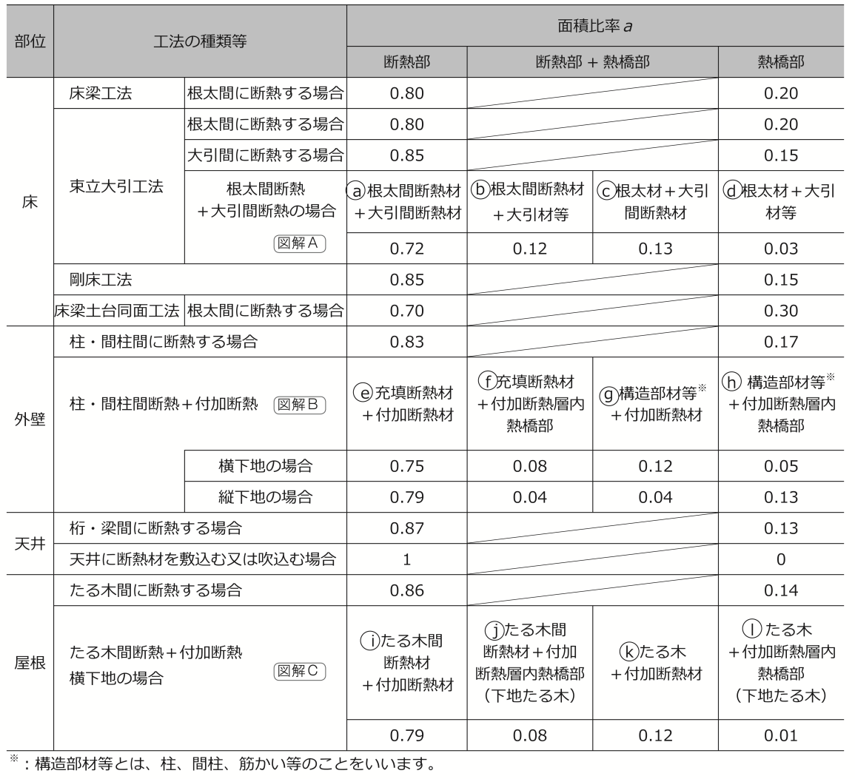
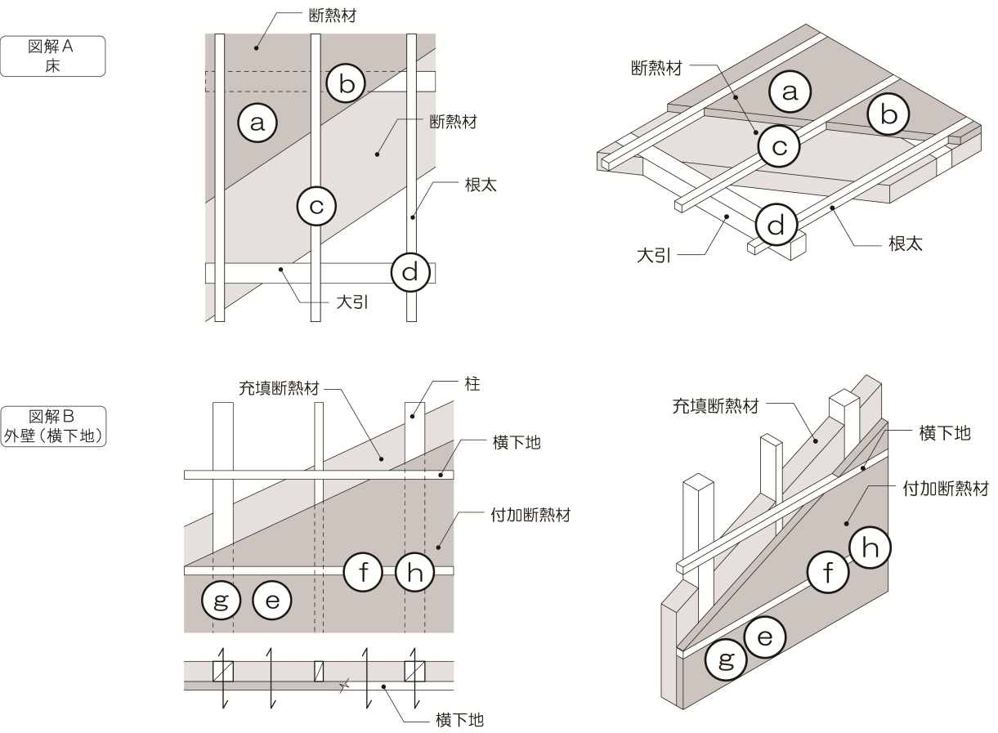

図解A

図解B

図解C

